可转债
文件中合约代码
00 | 深圳主板
20 | 深圳B股
30 | 深圳创业板
60 | 上海主板
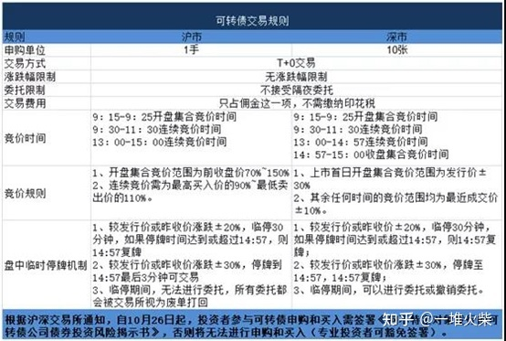
68 | 上海科创
90 | 沪市B股

